Sheet1
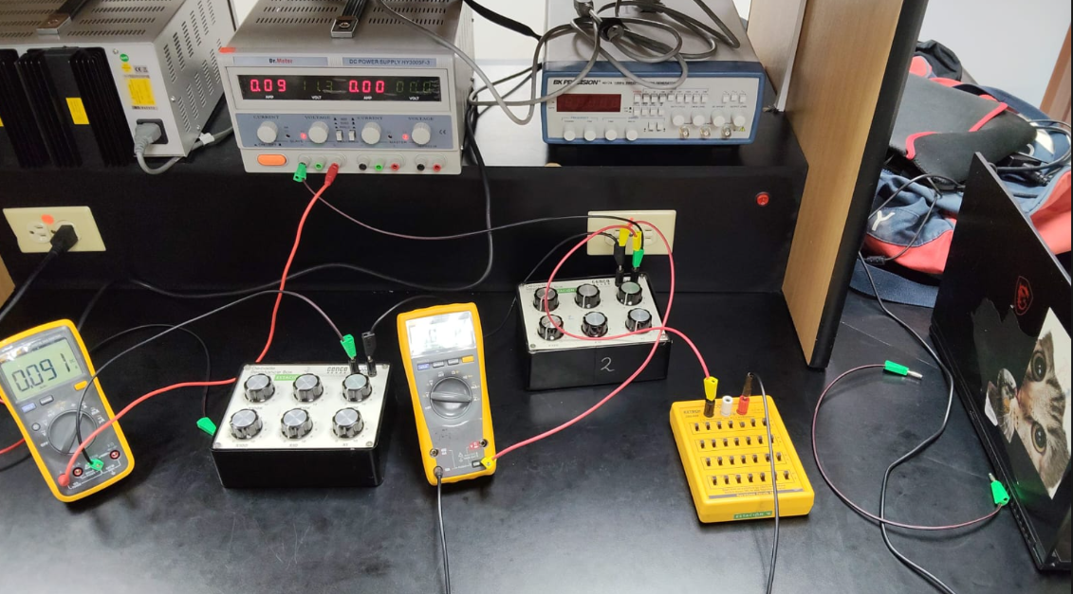
 |  | voltaje constante | R2 | VR1 | VR2 | I | corriente constante | R22 | I1 | I2 | I3
 |  |  | 10 | 8.6 | 0.882 | 0.09 |  | 10 | 0.09 | 0.083 | 0.008
R1 | 100 omega |  | 20 | 8.07 | 1.645 | 0.082 |  | 20 | 0.09 | 0.077 | 0.014
R3 | 100 omega |  | 30 | 7.43 | 2.185 | 0.076 |  | 30 | 0.09 | 0.071 | 0.019
 |  |  | 40 | 6.77 | 2.751 | 0.069 |  | 40 | 0.09 | 0.067 | 0.025
 |  |  | 50 | 6.38 | 3.221 | 0.065 |  | 50 | 0.09 | 0.063 | 0.029
 |  |  | 60 | 6.03 | 3.656 | 0.061 |  | 60 | 0.09 | 0.058 | 0.033
 |  |  | 70 | 5.7 | 4.031 | 0.058 |  | 70 | 0.09 | 0.055 | 0.036
 |  |  | 80 | 5.36 | 4.361 | 0.055 |  | 80 | 0.09 | 0.052 | 0.04
 |  |  | 90 | 5.1 | 4.64 | 0.052 |  | 90 | 0.09 | 0.048 | 0.042
 |  |  | 100 | 4.85 | 4.9 | 0.05 |  | 100 | 0.09 | 0.047 | 0.045
 |  |  | 110 | 4.6 | 5.15 | 0.047 |  | 110 | 0.09 | 0.044 | 0.047
 |  |  | 120 | 4.389 | 5.37 | 0.045 |  | 120 | 0.09 | 0.043 | 0.05
 |  |  | 130 | 4.204 | 5.56 | 0.043 |  | 130 | 0.09 | 0.041 | 0.051
 |  |  | 140 | 4.017 | 5.73 | 0.042 |  | 140 | 0.09 | 0.04 | 0.054
 |  |  | 150 | 3.865 | 5.89 | 0.04 |  | 150 | 0.09 | 0.038 | 0.054
 |  |  | 160 | 3.713 | 6.04 | 0.038 |  | 160 | 0.09 | 0.036 | 0.055
 |  |  | 170 | 3.576 | 6.18 | 0.036 |  | 170 | 0.09 | 0.035 | 0.057
 |  |  | 180 | 3.446 | 6.32 | 0.035 |  | 180 | 0.09 | 0.034 | 0.059
 |  |  | 190 | 3.323 | 6.43 | 0.034 |  | 190 | 0.09 | 0.032 | 0.059
 |  |  | 200 | 3.216 | 6.55 | 0.033 |  | 200 | 0.09 | 0.031 | 0.06

